Sheet1
2023-02-15
安全規則を読みました
2023-02-16
アカウントのパスワードが間違っている問題を解決し、git からコードをダウンロードしました
2023-02-17
マニュアルに従って開発環境を構築する
2023/2/20~2023/2/21
自動生成のコード手順書を読みました
HAFJ OSS で自動生成されたコードを使用して、手順に従って JET テンプレートをインポートします。
JUnit と Mockito テクノロジーを学びました
2023-02-22
刑さん の設計書を使用して F 層コードを自動生成しました
F層コードを読みました
2023-02-24
単体テストの手順書を読みました
テスト コードを自動的に生成し、D 層ファイルが欠落していることを確認します
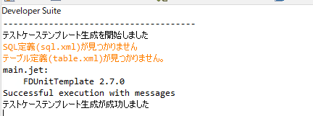

データベースの設定不足かと思い、D層コードの生成を調べてみた
2023/2/27~2023/2/28
SQL 定義 GUI を調査していました, | 起動できない次の問題が発生しました
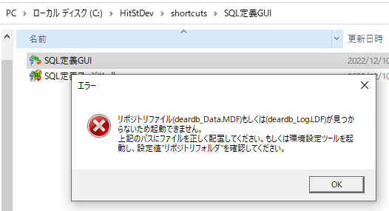

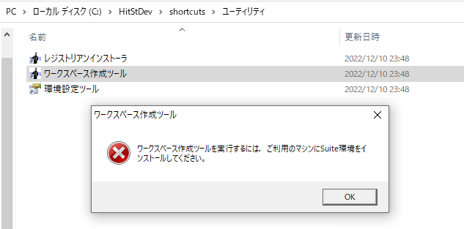

ソフトウェアを再インストールすると問題が解決しました
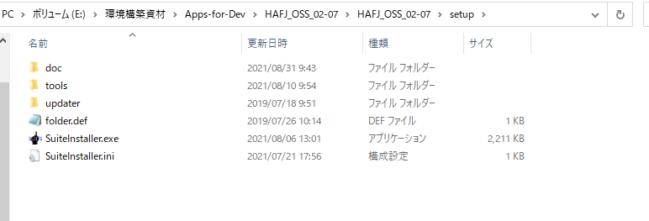

2023/3/1~2023/3/6
刑さんと話し合った結果、D 層のコードを定義する必要はなく、関連する部分を呼び出すだけであることがわかりました。

dbファイルを手動生成して、junit起動ことができました

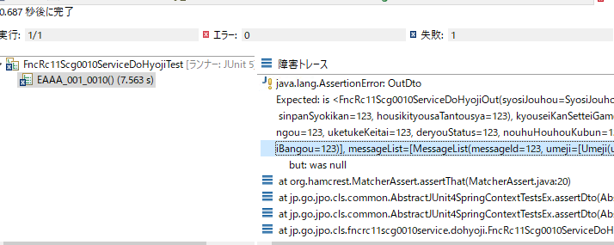

その後
詳細設計書、基本設計書、PCLなどのエクセルファイルを読み、エクセルのデータインデックスを指摘しました。
蔡さん に PCL 単体テストの書き方を聞きました
自分でPCLテストコラムを書いてみました
2023/3/6~2023/3/10
斉藤さんのコードを単体テストことが調査しました。
刑さん と単体テストの作業方法について話し合う
例外のスローに関する単体テストは、

単体テストで最近発生した問題は以下。
１．030料金のテストはエラーが発生しました。

２．新しいF層のコード実装した場合は、エラーが発生しました。

3.pcl の入出力条件がどのようにコードに反映されているのかわかりません。
調査を続けます!

